Processo
2. PROCESSO
2.1 Informações Iniciais
2.1.1 Quem são os clientes do processo?
1 | Médicos Oncológicos do HC; recebem os resultados da avaliação para realizar o reajuste de dosagem.
2 | Enfermeiros e Técnicos do HC; recebem o reajuste de dosagem.
3 | Paciente Oncológico; melhora no tratamento.
2.1.2 Quais queixas os clientes do processo apresentam?
1 | Protocolo extenso e complexo
1 |  | Complexidade e quantidade de parâmetros analisados. Protocolo de avaliação de toxicidade muito extenso e sem soluções disponíveis que otimize o processo.
2 | Falta de disponibilidade de recursos
1 |  | Alta demanda. Grande número de pacientes atendidos. Dificuldade de aplicar esse processo levando em conta essa alta demanda.
 | 2.2 Comunicação
2.2.1 O processo é amplamente conhecido na organização?
O processo é amplamente conhecido pelos médicos oncológicos, ao ponto de que passam a utilizar heuristicas para contornar as queixas apontadas no processo

2.2.2 Quais meios de comunicação são usados para divulgar o processo?
1 | O processo é padrão na área, sendo padrão de tratamento oncológico. Os médicos oncológicos o aprendem durante sua formação profissional e residencia.

2.2.3 Você acha que deveria usar algum meio de divulgação em especial? Por quê?
1 | Nenhum além da atual

2.3 Prazo
2.3.1 Há problemas de prazo? Quais os pontos do processo que originam o problema?
1 | Por ser muito extenso, o médico pode optar por não executar o processo, levando a pior atendimento para o paciente. Numero de exames requisitados e integração do resultado desses exames no sistema para facilmente aplicar esses valores no protocolo de avaliação de toxicidade
2.3.2 Há algum handoff (handoff ocorre quando o processo muda de responsável seja mudança de raia ou de piscina) que esteja gerando gargalo? (Apresentar os pontos de handoff na modelagem AS-IS)
Imagem do modelo AS-IS |  |  | Descrição | Possível causa
1
 | 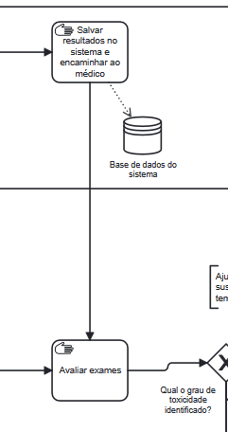 |  | Enfermeiro/Técnico para Médico. | Falta de integração entre o resultado dos exames com o sistema de gestão hospitalar para que os dados sejam eficientemente acessados pelo médico

2.4 Qualidade
2.4.1 Quais os pontos do processo que originam problemas de qualidade?
1 | O processo possui boa qualidade e é padrão de sua área; o problema é a falta de recursos e tempo para executá-lo consistentemente, levando médicos a optarem por não realizá-lo.

2.4.2 Quais os resultados do processo que são afetados?
1 | A própria execução do processo é afetada.

2.5 Recursos
2.5.1 Há problemas de insuficiência ou não adequação de recursos necessarios ao processo? Quais os recursos que são insuficientes/inadequados?
1 | Disponibilidade dos Médicos Oncológicos
2 | Técnicos de enfermagem para realizar os exames.

2.5.2 Há habilidades ou competências especiais que as pessoas que executam o processo precisam possuir? Quais?
1 | Graduação em medicina com especialização em oncologia.
2 | Graduação em enfermagem.
3 | Formação técnica no equipamento sendo utilizado para realização dos exames.

2.5.3 Quais habilidades ou competências as pessoas que executam o processo já possuem?
1 | Todas as acima.

2.5.4 Quais habilidades ou competências as pessoas que executam o processo ainda não possuem?
1 | O pessoal já possui as habilidades necessárias, é preciso somente atualizar o processo a fim de torná-lo mais enficiente.

2.5.5 O que é necessário para que as pessoas que executam o processo adquiram essas habilidades ou competências?
1 | n/a

2.6 Legalidade
2.6.1 Há problemas de não conformidade com normas / resoluções / leis? Quais?
1 | Não.

2.6.2 Quais os pontos do processo nos quais o problema foi evidenciado?
1 | n/a

2.7 Padronização
2.7.1 Quais os pontos do processo que apresentam a necesidade de automatização?
1 | Análise dos prontuários e protocolos para melhor escolha do tratamento do paciente.

2.7.2 Por que essa automatização não foi realizada ainda?
1 | Por conta do conhecimento técnico adquirido e aperfeiçoado durante a carreira do profissional de saúde.

2.7.3 Há atividades no processo que poderiam ser eliminadas? Quais? Por quê?
1 | Acreditamos que todas as atividades do processo são importantes.

2.7.4 Há atividades no processo que deveriam ser incluídas? Quais? Por quê?
1 | Repensar como as atividades são realizadas, a fim de garantir mais eficiência no processo de escolha do tratamento.

2.7.5 Há atividades no processo que poderiam ser realizadas de outra forma? Quais? Por quê?
1 | Repensar como as atividades são realizadas, a fim de garantir mais eficiência no processo de escolha do tratamento.

2.7.6 Há pontos de decisão no processo que poderiam ser eliminados? Quais? Por quê?
1 | Acreditamos que todos os pontos de decisção do processo são importantes.

2.7.7 Há pontos de decisão no processo que deveriam ser incluídos? Quais? Por quê?
1 | O sistema de apoio a decisao da escolha do protocolo para o tratamento do paciente oncologico

2.7.8 Como seria a nova forma de execução do processo?
1 | O médico realiza a anamnese com o paciente a fim de extrair sobre a evolução do seu tratamento bem como, o nível de toxicidade em relação aos protocolos utilizados. Diante disso, insere dentro do sistema de apoio a decisão os dados. Essas informações serão salvas em um banco de dados para que a equipe médica tenha o histórico do paciente. Além disso, serão utilizadas para acionar o sistema de recuperação de informações com inteligência artificial. Por fim, o sistema retornará para o médico os protocolos/doses de medicamentos para melhor eficiência no tratamento do paciente.

2.7.9 Há problemas de não conformidade com o processo (i.e., variantes do processo, stakeholders executam o processo de forma diferente)? Quais os pontos do processo que apresentam essa não conformidade (i.e., possuem variantes)?
1 | Sim: a substituição de todos ou a maior parte dos exames, mais a aplicação do protocolo universal de toxicidade, por alguma heuristica por parte do médico oncológico.

2.7.10 Você pode descrever o fluxo dessas variações?
1 | O fluxo dessas variações ocorre da seguinte forma: coleta de sinais vitais e avaliação sintomas para verificar se existem sinais críticos para encaminhar ou não diretamente ao médico, solicitação de exames, aplicação do protocolo de toxicidade de maneira universal a todos os pacientes e a tomada de decisão e definição da conduta clínica. Todas essas variações impactam a padronização do tratamento, afetando a previsibilidade dos resultados do tratamento.

2.7.11 Quais as possíveis causas dessa não conformidade?
1 | Complexidade e custo do processo. O protocolo padrão pode exigir exames extensivos e demorados, aumentando custos e tempo de resposta. Isso leva alguns médicos a adotarem heurísticas próprias para agilizar a decisão clínica, mesmo que isso comprometa a padronização.

2.7.12 Há algo mais impedindo o processo de prosseguir? O que está impedindo o processo de prosseguir?
Imagem do modelo AS-IS |  |  | Descrição | Possível causa
1 |  |  | O fluxo de exames e aplicação do protocolo pode estar sobrecarregado, levando a atrasos na tomada de decisão. Além disso, a resistência dos profissionais em seguir rigorosamente o protocolo pode gerar inconsistências | Falta de adesão ao protocolo deviso a percepção de que ele é burocrático ou inviável em determinados contextos clínicos

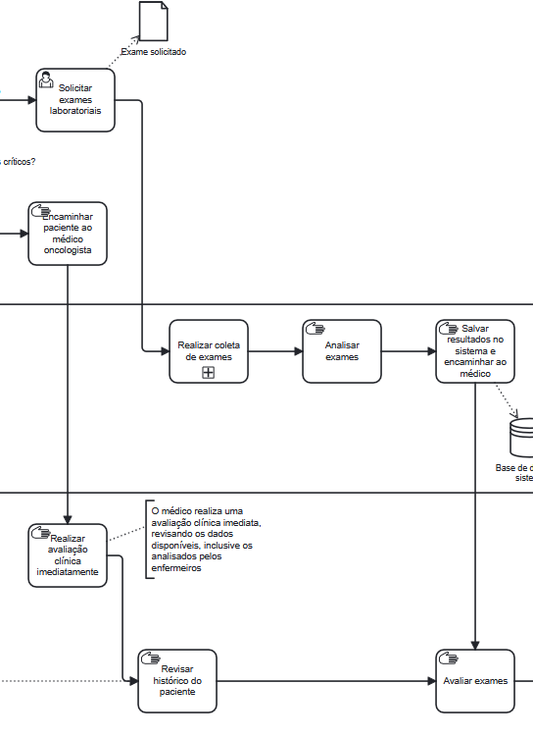
2.8 Multidimensional
2.8.1 Algum handoff (handoff ocorre quando o processo muda de responsável seja mudança de raia ou de piscina) está gerando retrabalho?
Imagem do modelo AS-IS |  |  | Descrição | Possível causa
1 |  |  | O momento em que os exames são solicitados e interpretados pode envolver múltiplos profissionais (médico, laboratório, equipe de enfermagem). Se houver falhas na comunicação ou atrasos, exames podem ser refeitos ou decisões tomadas sem informações completas. | Falhas na comunicação entre áreas (exemplo: exames solicitados incorretamente ou perdidos no sistema), necessidade de repetir exames por falta de padronização nas análises.

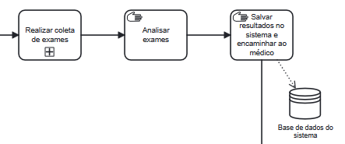
2.8.2 Existem pontos no seu processo que causam gargalo? Quais os pontos do processo em que ocorrem? Quais as possíveis causas desse gargalo?
Imagem do modelo AS-IS |  |  | Descrição | Possível causa
1 |  |  | Realização de exames | Recursos limitados para atender a todos os pacientes de oncologia

Imagem do modelo AS-IS |  |  | Descrição | Possível causa
 | 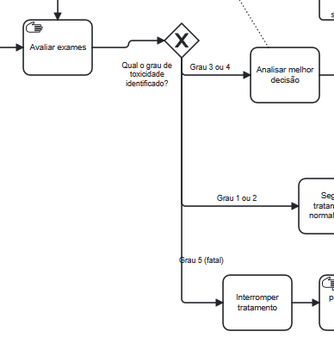 |  | Avaliação dos exames | Quantidades de paramêtros a serem avaliados; falta de integração dos resultados de exames com o sistema de gestão hospitalar na hora de aplicar o protocolo de toxicidade

2.8.3 Quais as consequências da ocorrência dos gargalos?
1 | Pode levar a não realização do processo, substituindo-o por heuristicas não objetivas por parte do médico oncológico e o mal atendimento do paciente.

